Resultado_ipca_jan1995_mar2024
 | Índice geral | Carnes | Aves e ovos | Leites e derivados
Jan-97 | 1.18 | 0.02 | -0.25 | -0.9
Feb-97 | 0.5 | -0.09 | -0.14 | 0.86
Mar-97 | 0.51 | -0.56 | 2.66 | 1.11
Apr-97 | 0.88 | 0.74 | -2.64 | 1.17
May-97 | 0.41 | -0.88 | -2.68 | 0.04
Jun-97 | 0.54 | -0.18 | 0.21 | 2.49
Jul-97 | 0.22 | 1.02 | 0.93 | 0.87
Aug-97 | -0.02 | 1.02 | 0.36 | 0.05
Sep-97 | 0.06 | 0.68 | -0.76 | -1.34
Oct-97 | 0.23 | 0.53 | -1.89 | -1.42
Nov-97 | 0.17 | 2.18 | -2.5 | -0.68
Dec-97 | 0.43 | 0.69 | 0.54 | -1.26
Jan-98 | 0.71 | 0.77 | 0.68 | -0.99
Feb-98 | 0.46 | -0.77 | 2.19 | 0.66
Mar-98 | 0.34 | -0.3 | 4.54 | 2.17
Apr-98 | 0.24 | -0.04 | 1.7 | 3.35
May-98 | 0.5 | 0.07 | -0.85 | 2.27
Jun-98 | 0.02 | -0.48 | -2.09 | 1.78
Jul-98 | -0.12 | 0.63 | -1.07 | 0.2
Aug-98 | -0.51 | 0.65 | -1.79 | -1.27
Sep-98 | -0.22 | 2.05 | -1.63 | -2
Oct-98 | 0.02 | 0.66 | -1.52 | -2.38
Nov-98 | -0.12 | 0.53 | 0.12 | -1.92
Dec-98 | 0.33 | 1.46 | -0.02 | -1.32
Jan-99 | 0.7 | 1.28 | 0.52 | 0.02
Feb-99 | 1.05 | 6.42 | 2.92 | 2.85
Mar-99 | 1.1 | 0.34 | 2.5 | 5.79
Apr-99 | 0.56 | -0.98 | -0.84 | 1.84
May-99 | 0.3 | -1.04 | -2.03 | 0.14
Jun-99 | 0.19 | -1.44 | -1.01 | 0.49
Jul-99 | 1.09 | 0.77 | -1.44 | 1.36
Aug-99 | 0.56 | 1.46 | 1.45 | -0.03
Sep-99 | 0.31 | 1.21 | 1.08 | -0.41
Oct-99 | 1.19 | 9.19 | 3.68 | -0.14
Nov-99 | 0.95 | 5 | 7.36 | 0.55
Dec-99 | 0.6 | 0.92 | 7.51 | 1.03
Jan-00 | 0.62 | -0.68 | 1.37 | 0.76
Feb-00 | 0.13 | -0.48 | -3.85 | 0
Mar-00 | 0.22 | -1.59 | -4.86 | 0.53
Apr-00 | 0.42 | -1.18 | -4.94 | 1.11
May-00 | 0.01 | -1.06 | -4.36 | 1.31
Jun-00 | 0.23 | -0.1 | -0.36 | 4.69
Jul-00 | 1.61 | 2.03 | 6.53 | 8.25
Aug-00 | 1.31 | 3.01 | 12.49 | 2.73
Sep-00 | 0.23 | 1.12 | 2.28 | -1.61
Oct-00 | 0.14 | 0.37 | 0.74 | -2.98
Nov-00 | 0.32 | 0.56 | 2.54 | -3.99
Dec-00 | 0.59 | 0.64 | 2.71 | -2.32
Jan-01 | 0.57 | 1.2 | -1.28 | -1.39
Feb-01 | 0.46 | -1.06 | -4.99 | 0.08
...
Carnes | Aves e ovos | Leites e derivados | Acc 12 meses alimentos
0.02 | -0.25 | -0.9 | 1.41
-0.09 | -0.14 | 0.86 | 2.03
-0.56 | 2.66 | 1.11 | 3.3 |  |  |  |  |  |  |  | Mês | Índice geral | Carnes | Aves e ovos | Leites e derivados
0.74 | -2.64 | 1.17 | 2.62 |  |  |  |  |  |  |  | Jan-95 | 1.7 | -4.04 | -0.53 | -2.71
-0.88 | -2.68 | 0.04 | 1 |  |  |  |  |  |  |  | Feb-95 | 1.02 | -5.97 | -6.19 | -1.08
-0.18 | 0.21 | 2.49 | -0.02 |  |  |  |  |  |  |  | Mar-95 | 1.55 | -2.67 | -3.64 | 1.16
1.02 | 0.93 | 0.87 | -1.05 |  |  |  |  |  |  |  | Apr-95 | 2.43 | -1.94 | -2.92 | 7.45
1.02 | 0.36 | 0.05 | -0.94 |  |  |  |  |  |  |  | May-95 | 2.67 | -0.02 | -2.06 | 1.39
0.68 | -0.76 | -1.34 | -0.57 |  |  |  |  |  |  |  | Jun-95 | 2.26 | -2.47 | -3.3 | 1.58
0.53 | -1.89 | -1.42 | -0.41 |  |  |  |  |  |  |  | Jul-95 | 2.36 | 1.76 | 2.69 | 4.79
2.18 | -2.5 | -0.68 | 0.13 |  |  |  |  |  |  |  | Aug-95 | 0.99 | 2.57 | 3.59 | 0.16
0.69 | 0.54 | -1.26 | 1.2 |  |  |  |  |  |  |  | Sep-95 | 0.99 | -0.74 | 0.17 | -0.12
0.77 | 0.68 | -0.99 | 1.47 |  |  |  |  |  |  |  | Oct-95 | 1.41 | 0.26 | -0.74 | -1.24
-0.77 | 2.19 | 0.66 | 1.37 |  |  |  |  |  |  |  | Nov-95 | 1.47 | 4.03 | 1.78 | -0.68
-0.3 | 4.54 | 2.17 | 0.94 |  |  |  |  |  |  |  | Dec-95 | 1.56 | -1.1 | 3.83 | -1.22
-0.04 | 1.7 | 3.35 | 1.96 |  |  |  |  |  |  |  | Jan-96 | 1.34 | -2.16 | 1.15 | -1
0.07 | -0.85 | 2.27 | 4.33 |  |  |  |  |  |  |  | Feb-96 | 1.03 | -2.13 | -1.36 | -0.33
-0.48 | -2.09 | 1.78 | 4.82 |  |  |  |  |  |  |  | Mar-96 | 0.35 | -1.53 | 1.74 | 0.3
0.63 | -1.07 | 0.2 | 4.33 |  |  |  |  |  |  |  | Apr-96 | 1.26 | -1.55 | 0.45 | 3.62
0.65 | -1.79 | -1.27 | 3.67 |  |  |  |  |  |  |  | May-96 | 1.22 | -1.31 | 3.65 | 3.97
2.05 | -1.63 | -2 | 3.39 |  |  |  |  |  |  |  | Jun-96 | 1.19 | -0.76 | 3.18 | 3.27
0.66 | -1.52 | -2.38 | 3.1 |  |  |  |  |  |  |  | Jul-96 | 1.11 | 1.57 | 1.21 | 0.92
0.53 | 0.12 | -1.92 | 2.45 |  |  |  |  |  |  |  | Aug-96 | 0.44 | 2.31 | -0.86 | -0.06
1.46 | -0.02 | -1.32 | 1.95 |  |  |  |  |  |  |  | Sep-96 | 0.15 | -0.01 | 0.79 | -0.12
1.28 | 0.52 | 0.02 | 1.61 |  |  |  |  |  |  |  | Oct-96 | 0.3 | 4.46 | 1.9 | -1.7
6.42 | 2.92 | 2.85 | 3.72 |  |  |  |  |  |  |  | Nov-96 | 0.32 | 0.25 | 0.58 | -1.93
0.34 | 2.5 | 5.79 | 4.97 |  |  |  |  |  |  |  | Dec-96 | 0.47 | -0.17 | -0.58 | -2.22
-0.98 | -0.84 | 1.84 | 3.85
-1.04 | -2.03 | 0.14 | 1.46
-1.44 | -1.01 | 0.49 | 0.03
0.77 | -1.44 | 1.36 | 0.79
1.46 | 1.45 | -0.03 | 2.15
1.21 | 1.08 | -0.41 | 2.98
9.19 | 3.68 | -0.14 | 4.882
5 | 7.36 | 0.55 | 6.73
 | Acc 12 meses alimentos
Jan-97 | 1.41
Feb-97 | 2.03
Mar-97 | 3.3
Apr-97 | 2.62
May-97 | 1
Jun-97 | -0.02
Jul-97 | -1.05
Aug-97 | -0.94
Sep-97 | -0.57
Oct-97 | -0.41
Nov-97 | 0.13
Dec-97 | 1.2
Jan-98 | 1.47
Feb-98 | 1.37
Mar-98 | 0.94
Apr-98 | 1.96
May-98 | 4.33
Jun-98 | 4.82
Jul-98 | 4.33
Aug-98 | 3.67
Sep-98 | 3.39
Oct-98 | 3.1
Nov-98 | 2.45
Dec-98 | 1.95
Jan-99 | 1.61
Feb-99 | 3.72
Mar-99 | 4.97
Apr-99 | 3.85
May-99 | 1.46
Jun-99 | 0.03
Jul-99 | 0.79
Aug-99 | 2.15
Sep-99 | 2.98
Oct-99 | 4.882
Nov-99 | 6.73
Dec-99 | 8.13
Jan-00 | 8.06
Feb-00 | 4.95
Mar-00 | 2.41
Apr-00 | 2.27
May-00 | 2.56
Jun-00 | 4.01
Jul-00 | 6.11
Aug-00 | 8.17
Sep-00 | 8.37
Oct-00 | 6.66
Nov-00 | 5.16
Dec-00 | 3.2
Jan-01 | 2.99
Feb-01 | 3.3
...
0.92 | 7.51 | 1.03 | 8.13
-0.68 | 1.37 | 0.76 | 8.06
-0.48 | -3.85 | 0 | 4.95
-1.59 | -4.86 | 0.53 | 2.41
-1.18 | -4.94 | 1.11 | 2.27
-1.06 | -4.36 | 1.31 | 2.56
-0.1 | -0.36 | 4.69 | 4.01
2.03 | 6.53 | 8.25 | 6.11
3.01 | 12.49 | 2.73 | 8.17
1.12 | 2.28 | -1.61 | 8.37
0.37 | 0.74 | -2.98 | 6.66
0.56 | 2.54 | -3.99 | 5.16
0.64 | 2.71 | -2.32 | 3.2
1.2 | -1.28 | -1.39 | 2.99
-1.06 | -4.99 | 0.08 | 3.3
0.35 | 1.38 | 2.28 | 4.99
0.34 | 5.86 | 3.49 | 7.27
0.44 | 1.53 | 1.89 | 8.62
-0.86 | -0.88 | 1.6 | 8.6
0.38 | -1.21 | 0.16 | 7.42
0.58 | -0.56 | -1.4 | 6.11
1.4 | -0.38 | -2.67 | 5.97
5.23 | 0.39 | -1.52 | 7.01
2.87 | 2.02 | -0.01 | 8.49
0.82 | 3.26 | -0.42 | 9.63
-0.14 | 2.73 | 0 | 9.87
-0.48 | -0.44 | 1.31 | 10.03
-1.15 | 0.46 | 3.08 | 9.18
-1.18 | -2.86 | 0.57 | 6.91
-0.96 | -3.29 | 0.2 | 5.66
-0.75 | -1.06 | 0.89 | 5.64
-0.17 | -0.54 | 1.89 | 6.04
3.63 | 1.68 | 1.47 | 7.21
2.3 | 3.5 | 0.87 | 8.89
3.32 | 4.64 | 1.14 | 10.65
6.36 | 9.85 | 2.44 | 15.61
3.27 | 9.02 | 4.78 | 19.46
0.32 | 2.99 | 1.68 | 21
-0.57 | 0.51 | 0.74 | 22.23
-0.13 | 2.15 | 1.19 | 23.78
-0.24 | 1.74 | 1.61 | 25.43
-0.54 | -0.5 | 3.08 | 26.97 | TABELAS UTILIZADAS | LINK | resultado
-0.95 | -1.81 | 2.19 | 26.44 | 58 | https://sidra.ibge.gov.br/tabela/58 | Tabela 58 - IPCA - Variação mensal, para o índice geral, grupos, subgrupos, itens e subitens de produtos e serviços (de janeiro/1991 até julho/1999) (Vide Notas)
0.73 | -1.05 | 0.09 | 24.29 | 655 | https://sidra.ibge.gov.br/tabela/655 | Tabela 655 - IPCA - Variação mensal, para o índice geral, grupos, subgrupos, itens e subitens de produtos e serviços (de agosto/1999 até junho/2006)
2.3 | -1.19 | -0.06 | 21.59 | 2938 | https://sidra.ibge.gov.br/tabela/2938 | Tabela 2938 - IPCA - Variação mensal, acumulada no ano e peso mensal, para o índice geral, grupos, subgrupos, itens e subitens de produtos e serviços (de julho/2006 até dezembro/2011)
...
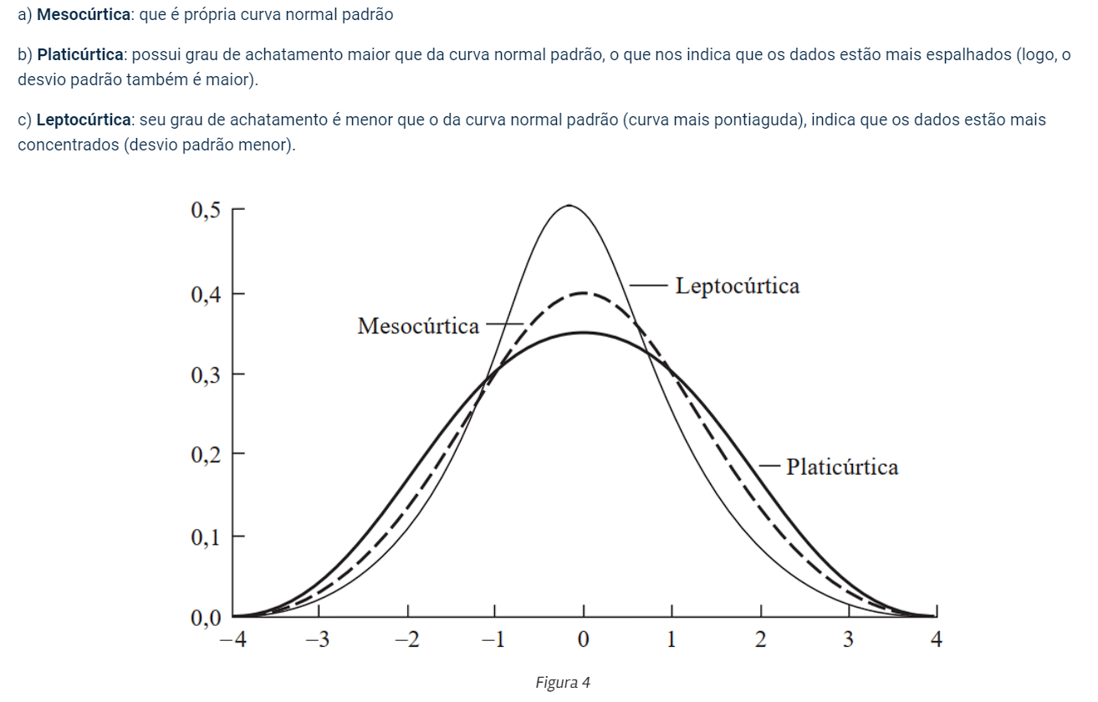
...
 |  |  |  |  |  |  | Carnes | Aves e ovos | Leites e derivados | Alimentos (Acc 12 meses)
 |  |  |  |  |  |  | -4.03 | -9.78 | -6.45 | -2.32
 |  |  |  |  |  |  | 18.06 | 12.49 | 14.06 | 26.97
 |  |  |  |  |  |  | 0.71 | 0.60 | 0.57 | 7.01
 |  |  |  |  |  |  | 0.38 | 0.46 | 0.48 | 6.74
 |  |  |  |  |  |  | 2.18 | 2.21 | 2.38 | 5.24
 |  |  |  |  |  |  | 14.20 | 5.52 | 5.47 | 1.32
 |  |  |  |  |  |  | 4.74 | 4.87 | 5.65 | 27.45
 |  |  |  |  |  |  |  |  |  | K = 3, curva normal padrão
 |  |  |  |  |  |  |  |  |  | K > 3, curva leptocúrtica
 |  |  |  |  |  |  |  |  |  | k < 3, curva platicúrtica
...
 |  |  |  |  |  |  | Carnes | Aves e ovos | Leites e derivados | Alimentos (Acc 12 meses)
 |  |  |  |  |  |  | -4.03 | -9.78 | -6.45 | -2.32
 |  |  |  |  |  |  | 18.06 | 12.49 | 14.06 | 26.97
 |  |  |  |  |  |  | 0.71 | 0.60 | 0.57 | 7.01
 |  |  |  |  |  |  | 0.38 | 0.46 | 0.48 | 6.74
 |  |  |  |  |  |  | 2.18 | 2.21 | 2.38 | 5.24
 |  |  |  |  |  |  | 14.20 | 5.52 | 5.47 | 1.32
 |  |  |  |  |  |  | 4.74 | 4.87 | 5.65 | 27.45
...

